Criterios_Ev_IFI26
Criterios de Evaluación de ayudas iPFIS 2026 (en base al artículo 30.2 de la convocatoria AES 2026)
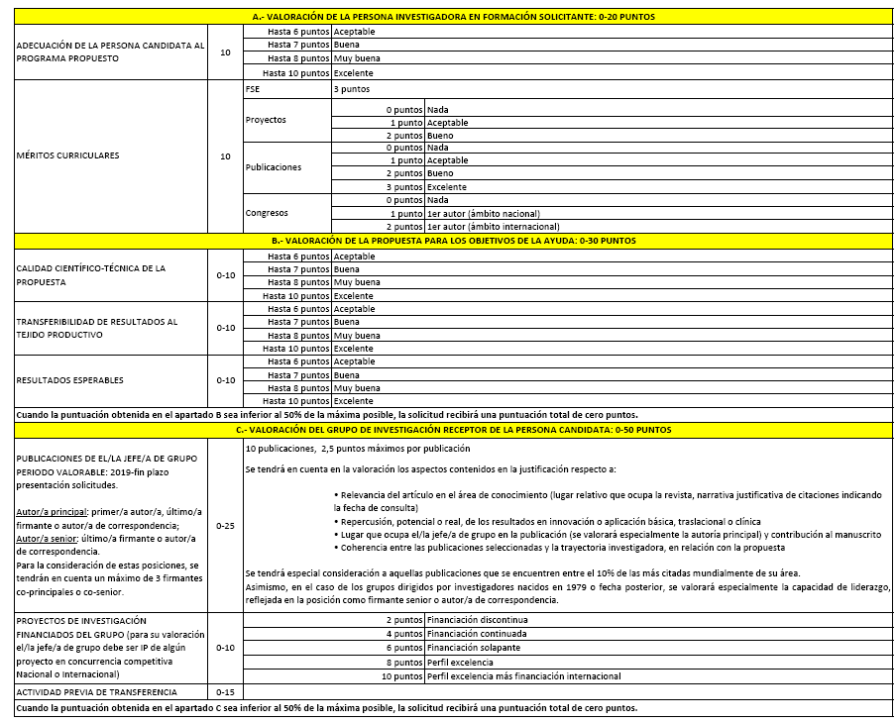
1. Evaluación de la persona candidata:

2. Evaluación del Grupo de investigación:
2.a) Publicaciones desde 2019 (0-40):
Criterios DORA

VALORACIÓN ÚLTIMOS 7 AÑOS

2.b) Proyectos (0-10):

c) Transferencia (0-15)

En el caso de los grupos de investigación dirigidos por jóvenes investigadores (nacidos desde 1981), se considerará su capacidad de liderazgo reflejada en la posición como firmante senior/corresponding

Criterios objetivos complementarios a la evaluación DORA:
Se decide otorgar las siguientes puntuaciones para la evaluación de las publicaciones.
Puntos | Cuartil | Posición
2.5 | D1 | Autor principal/correspondencia
2 | Q1 | Autor principal/correspondencia
1 | Q2 | Autor principal/correspondencia
1 | D1 | Otras posiciones (no autor principal)
0.4 | Q1 | Otras posiciones (no autor principal)
0.1 | Q2 | Otras posiciones (no autor principal)

